css
파리~ 바리~ 파보마폰 색.
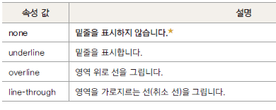
폰 | font | font-family | 글꼴 지정
 |  | font-size | 글자 크기를
 |  | font-style | 이탤릭체로 표시하는
 |  | font-weight | 글자 굵기를 | bold/
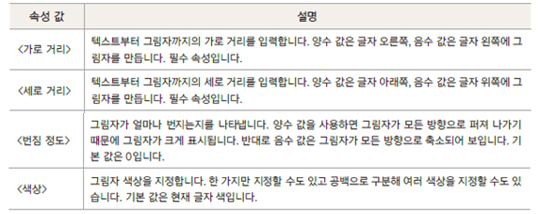
 |  | font-decoration | 글자 밑줄, 가로 줄 | none/line-through/
 |  | text-transform | 글자의 대문자/소문자 변환
 |  | text-shadow | 글자의 그림자 효과
 |  | font-variant | 대문자를 소문자 크기로 표시
 |  | @font-face | 웹 폰트
파 | paragraph | text-align | 문단 정렬 방법 | left/center/right/justify
 |  | text-justify | 단어 사이 간격 조절
 |  | text-indent | 문단 들여 쓰기
 |  | text-overflow | 문단이 영역을 벗어날 때
 |  | text-decoration | 텍스트에 줄 표시하기/ 없애기 | none/underline/overline/line-through
 |  | white-space | 글자의 공백 처리 방법
 |  | letter-spacing
 |  | word-spacing
 |  | direction | 텍스트 쓰기 방향 | ltr/rtl
 |  | line-height | 문단의 줄 간격
리 | list | list-style-type
 |  | list-style-image
 |  | list-style-position
 |  | list-style |  | none/

색 | color

바 | background | background-color | 배경색 지정
 |  | background-clip | 배경 적용 범위 지정. | border-box/padding-box/content-box
 |  | background-image | 배경 이미지 지정
 |  | background-size | 배경 이미지 크기
 |  | background-repeat | 배경 이미지 반복 여부 및 반복 방향 지정 | repeat/repeat-x/repeat-y/no-repeat
 |  | background-position | 배경 이미지 표시 위치
 |  | background-origin | 배경 이미지 배치
 |  | background-attachment | 배경 이미지 고정
 |  | background
리 | link | a:link | 마우스 클릭 전의 태그 상태
 |  | a:hover | 마우스를 올리는 경우의 태그 상태
 |  | a:active | 마우스를 누르고 있을 때의 태그 상태
 |  | a:visited | 마우스 클릭 후 태그 상태

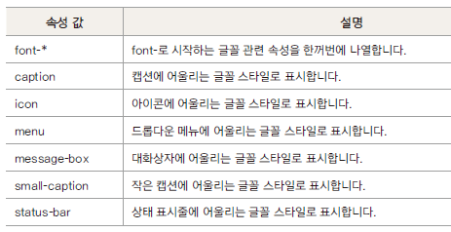
파 | padding | padding-top
 |  | padding-right
 |  | padding-bottom
 |  | padding-left
 |  | padding
보 | border | border-width | 테두리 두께 | thin / medium / thick / 크기
 |  | border-style | 테두리 형태. 실선,점선... | solid/dotted/dashed
 |  | border-color | 테두리 색깔
 |  | border-radius | 테두리 모서리 둥글게 설정
 |  | border-collapse |  | collapse/
 |  | border-spacing
 |  | border
 |  | box-shdow
 |  | outline
마 | margin | margin-top
 |  | margin-right
 |  | margin-bottom
 |  | margin-left
 |  | margin

포지셔닝 | position | width
 |  | height
 |  | display |  | block/inline-block/none
 |  | float | 왼쪽이나 오른쪽에 배치 | none/left/right/both
 |  | clear | float 속성 해제
 |  | position | 요소 배치 속성 | static/relative/absolute/fiexed
 |  | visibility | 요소를 보이거나 보이지 않게 | visible/hidden/collapse
 |  | table-layout | 콘텐츠에 맞게 셀 너비 지정하기
 |  | vertical-align | 셀 안에서 수직 정렬 | top/middle/bottom/baseline
 |  | box-sizing | 박스 너비 정하기 | content-box/border-box
 |  | z-index | 요소의 쌓는 순서 결정

